RAM1
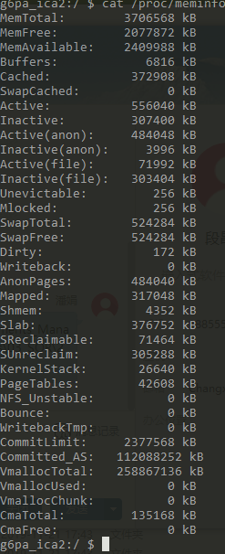
百度App平均需要占用2.5GB

Total RAM: 3,706,568K (status normal)
Free RAM: 2,313,848K ( 100,660K cached pss + 133,004K cached kernel + 2,080,184K free)
Used RAM: 1,277,380K ( 847,592K used pss + 429,788K kernel)
Lost RAM: 115,328K
ZRAM: 12K physical used for 0K in swap ( 524,284K total swap)
Tuning: 256 (large 512), oom 322,560K, restore limit 107,520K (high-end-gfx)

userdata detail
